Cost anual Lot1
https://gencat.cat/territori/simulador-transport-mercaderies-carretera/calculmercaderies/calcul_8.html

Camió lleuger 3 tn de càrrega util

promig km/any 38844-40000
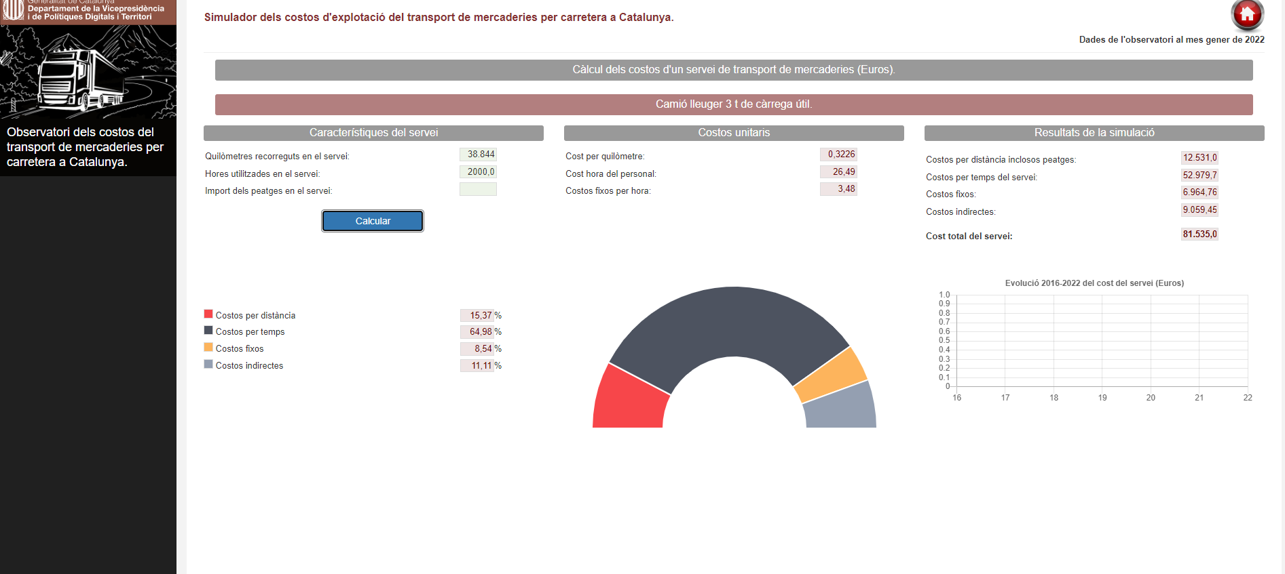

https://gencat.cat/territori/simulador-transport-mercaderies-carretera/calculmercaderies/calcul_8.html

furgoneta ligera

5 hores de jornada

km/any 31200

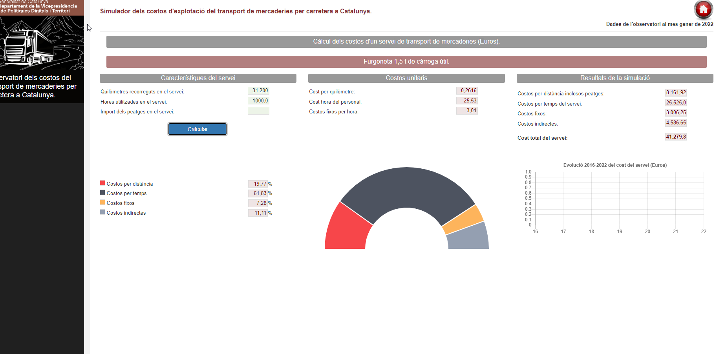

Estructura de Costos
 |  |  |  |  |  | https://www.boe.es/boe/dias/2022/03/02/pdfs/BOE-A-2022-3290.pdf

servei diurn camió |  |  |  | % cost combustible any | Import combustible any
Costos Directes |  |  |  |  |  | Benzina
 | Costos per distancia | 15.37% | 17,325.77 € | 61.50% | 10,655.35 € |  | data | preu GALP | bonificació | preu litre
 | Costos per temps | 64.98% | 73,248.42 € |  |  | https://geoportalgasolineras.es/#/Inicio | 2022-10-24 | 1.95 | -0.2 | 1.75 | 30061 | 64%
 |  |  | - € |  |  |  |  |  |  |  | 2437 | 5%
Costos fixos |  | 8.54% | 9,626.68 € |  |  |  |  |  |  |  | 10232 | 22%
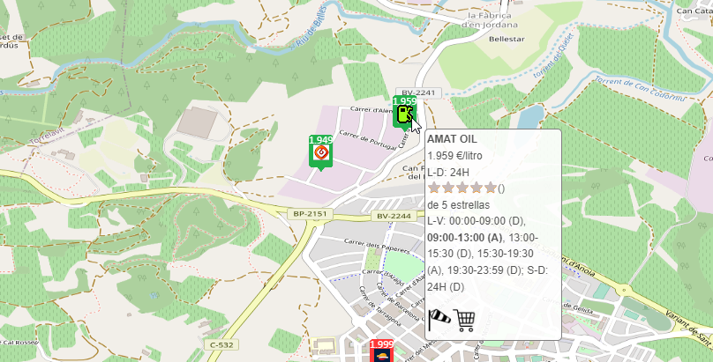
Costos indirectes |  | 11.11% | 12,523.70 € |  |  |  |  |  |  |  | 4189 | 9%
 |  |  |  |  |  |  |  |  |  |  | 46919
 | Total servei |  | 112,724.57 €

servei diurn furgoneta |  |  |  | % cost combustible any | Import combustible any
Costos Directes
 | Costos per distancia | 19.77% | 6,889.45 € | 62.52% | 4,307.28 €
 | Costos per temps | 61.83% | 21,546.52 €

Costos fixos |  | 7.28% | 2,536.93 €
Costos indirectes |  | 11.11% | 3,871.61 €

 | Total servei |  | 34,848.00 €

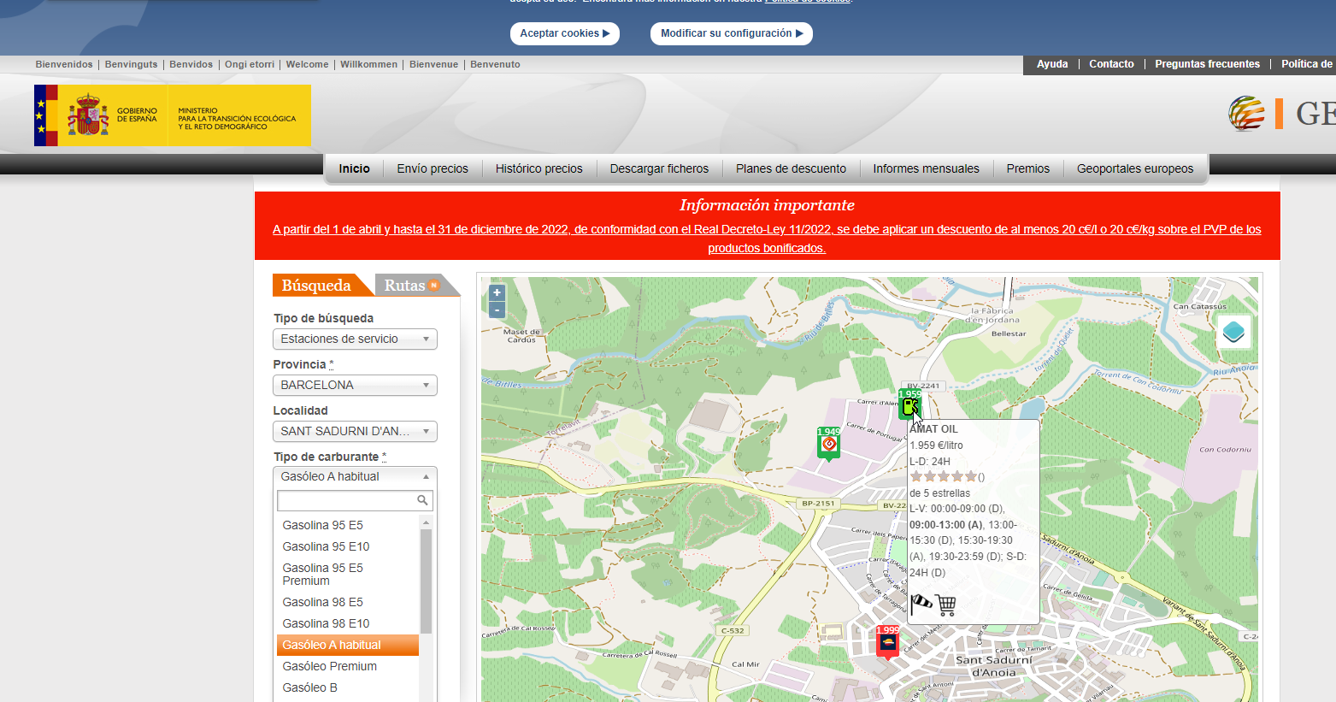

conveni
http://www.ugtcatalunya.cat/FESMC/download/convenis_col%C2%B7lectius/transport/carreteres_i_urbans/conveni-transports-mercaderies-bcn.pdf

